Worksheet
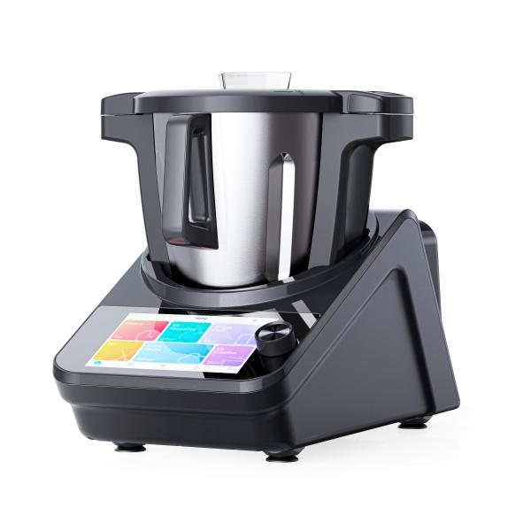
Lifenaxx Meisterkoch LX-050

Artikelnummer | 5267 |  | VE | 1
EAN | 4260358128924 |  | Stück pro Palette | 12
Zollnummer | 84388099 |  | Lagen Pro Palette | Keine Angabe

Abmessungen - Artikel
Länge(cm) | Breite(cm) | Höhe(cm) | Gewicht(g)
45 | 24 | 35 | 6100

Abmessungen - Artikelverpackung
Länge(cm) | Breite(cm) | Höhe(cm) | Leergewicht(g) | Gewicht(g) Artikel+Verpackung
52 | 35 | 52 | 1330 | 11110

Abmessungen - VE Karton (Masterkarton)
Länge(cm) | Breite(cm) | Höhe(cm) | Gewicht(g)
53.5 | 36.5 | 54 | 12400

Verpackung - Bestandteile
Rest Zubehör (g) | Papier/Pappe (g) | Styropor (g) | Kunstst. Hohlkörper(g) | Kunstst. Folien(g) | Materialverbunde (g)
0 | 89 | 0 | 0 | 87 | 0

Weiterführende Informationen
Technaxx Reseller Portal

